상품제안서
아침향기 숨 덴탈 마스크 | 상품코드: S44084

 |  |  |  |  |  |  | 02-713-8555 | www.synergygift.co.kr
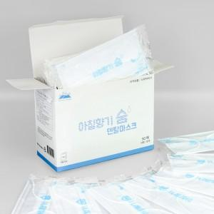 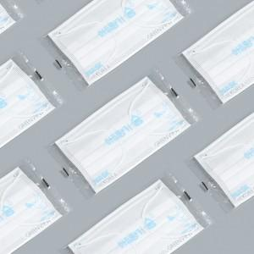

【상세/제작정보】 | <span style="font-size: 14pt;">※ 1,000개 단위 발주 가능합니다.</span>

【인쇄/포장옵션】 | / 포장불가능

【공급단가】 | 수량 | 1,000~ | 3,000~ | 10,000~ | 30,000~ | 100,000~
*VAT별도 | 단가 | 46원 | 43원 | 41원 | 40원 | 39원

【상품 URL】 | https://www.synergygift.co.kr:443/src/goods_detail.php?gdno=44084

